Узб
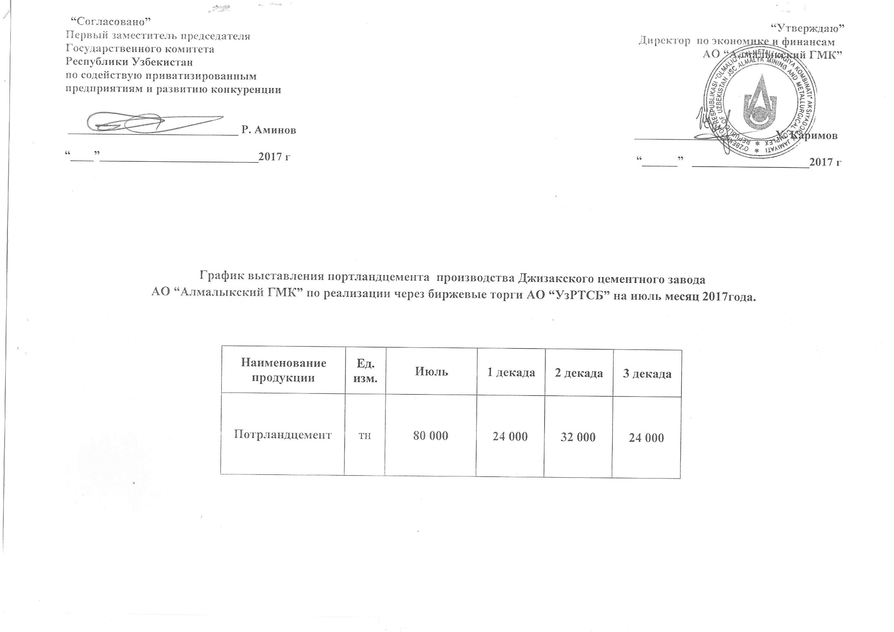
2017 йил сентябрь ойида Жиззах цемент заводи "Алмалик КМК" томонидан биржа савдоларига сотувга қўиладиган цемент маҳсулоти миқдорлари ЖАДВАЛИ

Маҳсулот номи | Ўлчов бирлиги | сентябрь | 1 декада | 2 декада | 3 декада
Портландцемент | тн | 79,800 | 19,950 | 31,920 | 27,930

